(양식3) 실습장비 활용계획서
‣ 별첨2 |  |  |  | 한이음 ICT멘토링 프로젝트 |  |  | 접수번호
실습장비 활용 계획서

※ 한이음 사이트와 동일하게 기재
프로젝트명 |  | [학점연계형]어플리케이션을 통한 보안공용냉장고
수행기간 |  | 2019. 3. 26. ~ 2019. 11. 30. ( 8개월) |  |  |  | 총 참여인원 (멘토, 교수, 멘티) | 5명

NO | 장비명 |  | 장비사진 |  | 신청장비 필요성 및 활용계획
1 | A4J 12V60W 냉기모듈 DIY 미니 열전소자냉장고 펠티어 |  | 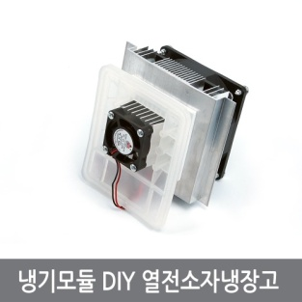 |  | 해당 장비는 냉장고에 냉동시스템을 담당하는 장비이다.

2 | A50 12V 온도컨트롤러 전선나사포함 열전소자 냉장고 |  | 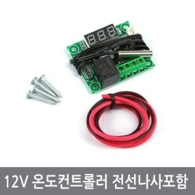 |  | 해당 장비는 냉장고 제어하기 위한 장비이다. 냉장고의 온도를 제어할 떄 사용할 예정이다.

3 | W93 LCD 디지털온도계 열전소자 냉장고 어항 수족관 |  | 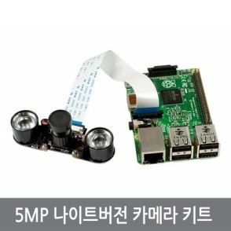 |  | 해당 장비는 냉장고 내부 찰영을 위해 필요하다. 전원 공급의 어려움의 이유로 냉장고의 조명을 따로 설치할 예정이 없기 때문에 어두운 환경에서의 찰영이 필요하다

4 | W93 LCD 디지털온도계 열전소자 냉장고 어항 수족관 |  | 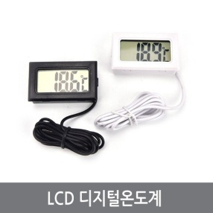 |  | 해당 장비는 냉장고의 작동 상태를 파악하기 위해 필요한 장비이다.

5 | DC 아답터 12V 6A 및 국제 IMAX B6 밸런스 충전기 용 3 핀 플러그 - EU plug |  |  |  | 해당 장비는 냉장고의 파워 공급 장치이다. 정격입력 : AC100-240V,50/60Hz,1.8A / TYPE : DESK / DC 정격 출력: DC 12.0v 4.0A-6-0A /

6 | DC 전원 어댑터 - 2.1mm 플러그 - 스크류 터미널 블록 |  | 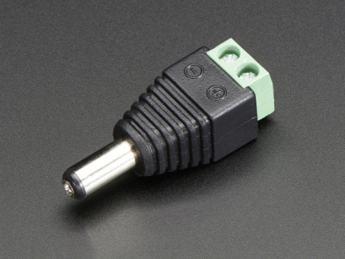 |  | 해당 장비는 냉장 모듈의 전원과 파워의 연결을 위해 사용하는 전원 어뎁터이다.

7 | 라즈베리파이3 B+, 7인치 터치스크린, 32GB Micro SD 세트 |  | 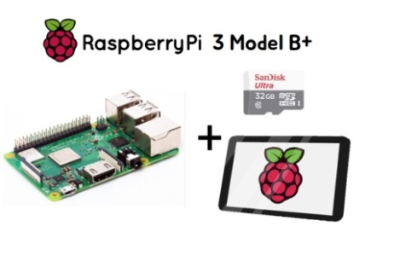 |  | 해당 장비는 라즈베리 파이, 터치 스크린, 32GB Micro SD카드 세트이다. 해당 장비는 사용자가 냉장고의 예약 시스템의 접근을 위해 필요한 장비이다.

8 | C32 OP앰프전원12V모듈 OPAMP 2.8~5.5V입력DC컨버터 |  | 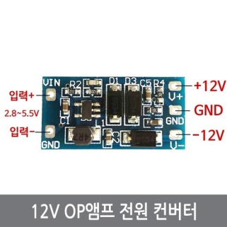 |  | 해당장비는 12V 컨버터이다. 라즈베리파이의 전압이 3.3V에서 5V인데 반면에 도어락의 필요 전압이 12V이어서 작동하기위해 전압을 올리기 위해 필요하다.

9 | B96 소형 EM락 전자석 도어락 출입통제 전자자물쇠 |  | 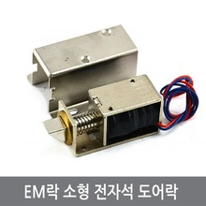 |  | 해당 장비는 냉장고의 보안을 담당할 물품이다. 라즈베리 파이의 GPIO의 출력을 이용하여 사용할 예정이다.* 사양 - 사용 전압 : DC 12V - 소비 전류 : 1.5A - 사용 온도 : -40 ~ + 50 ℃

10

